1-旅平險投保流程
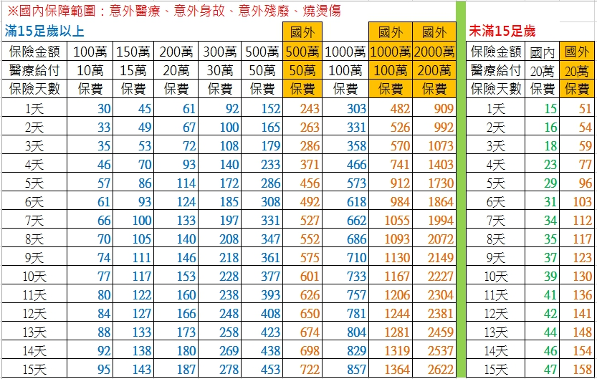
文藻外語大學（教職員及學生適用）
校外教學及旅遊活動保險投保流程表
**************************************************
步驟一﹑請儘可能於活動日前 2天辦理
步驟二﹑活動保險預算及額度請參考『保費查詢』
步驟三﹑請填妥『活動人員名單』
若有外籍人士，請註明：
1.護照上英文全名 2.國籍 3.性別
並將電子檔 mail to ：karen8741@gmail.com
步驟四﹑請務必來電通知李桂蓮學姐以確認收到信件
或請加line ID: karen7811聯絡
步驟五﹑完成投保手續後，會先給電子保單
再跟您約時間給收據並請款
**************************************************
◎註：存款收據請妥善保管，待日後查詢。
◎若投保其他額度或海外旅遊者，請來電洽詢正確費用。

